DPIA
Personvernkonsekvensvurdering (DPIA - Data Protection Impact Assessment)

Kort beskrivelse av gjennomføring av DPIA ved bruk av dette verktøyet: |  | Datatilsynet - DPIA
Benyttede arkfaner:
"Initialvurdering" | Innledende grunnleggende informasjon, deltakere, initielle spørsmål som avdekker om behov for full DPIA eller ikke.

Dersom konklusjon av initialvurdering er full DPIA:
"Systematisk beskrivelse" | Grundig gjennomgang av behandlingen og dennes omfang.

"Nødvendighet og proporsjonalitet" | Påvise at forordningen etterleves og at rettigheter og friheter ivaretas.

"Risikovurdering" | Vurdere uønskede hendelser og risikoen og årsak for disse, og deretter foreslå/anbefale tiltak for å mitigere risikoen.

"Rapport" | Rapport "genereres" fra de tidligere fanene. Må fylles ut videre fra "(6) Vurdering og synspunkter til behandlingen og dens risikoer (restrisiko):", deltakernes vurdering og felles konklusjon. Til sist skal behandlingsansvarlig validere, konkludere og til slutt signere. Det anbefales at signert dokument arkiveres (for dokumentasjon, ved innsyn fra tilsynet etc.).

"Skisse | Lag en skisse over løsningen og dataflyten slik at man enklere får en god forståelse av hvordan personopplysningene flyter gjennom hele behandlingen.

"Risikotabell" | Basert på Bærum kommunes forankrede risikoappetitt, kan benyttes som hjelp til utfylling av sannsynlighet og konsekvens (som gir risikoverdien).

"Endringslogg" | Før opp endringer utført i dokumentet, møter, møtedeltakere. Oppføringer av vedlegg og aktuelle lenker kan også legges inn her som ytterligere dokumentasjon.

"Skjules" | Data/input til nedtrekksmenyer etc ligger her (noe ustrukturert og kan hende må tilpasses noe). Denne fanen bør skjules når verktøy tas i bruk.
Datatilsynet: "Vurdering av personvernkonsekvenser (DPIA) En vurdering av personvernkonsekvenser (Data Protection Impact Assessment - DPIA) skal sikre at personvernet til de som er registrert i løsningen ivaretas. Dette er en plikt etter det nye personvernregelverket. Artikkel 35 definerer når det er påkrevd å gjøre en DPIA, hva den skal inneholde og hvem som skal gjennomføre den." |  | Personopplysningsloven Artikkel 35

Hvordan gjennomføre en DPIA? Det finnes ulike metoder for å gjennomføre en vurdering av personvernkonsekvenser (DPIA), men de har noen felles kriterier. I forordningen fastsettes noen minimumskriterier for hva en vurdering av personvernkonsekvenser skal inneholde (artikkel 35 nr. 7): a) En systematisk beskrivelse av de planlagte behandlingsaktivitetene og formålene med behandlingen. b) En vurdering av om behandlingsaktivitetene er nødvendige og står i et rimelig forhold til formålene. c) En vurdering av risikoene for de registrertes rettigheter og friheter d) De planlagte tiltakene for å håndtere risikoene og for å påvise at forordningen overholdes. I tillegg er ansvarlighet et viktig personvernprinsipp, så til slutt må man bedømme og evaluere, og eventuelt godkjenne. I denne fasen har ledelsen eller styret den viktigste rollen. Arbeidet skal sammenstilles og funn presenteres for ledelsen. Figur 1 (under) oppsummerer og illustrerer den alminnelige, gjentakende prosessen ved gjennomføring av en vurdering av personvernkonsekvenser: |  | Arbeidsgruppen 29 (WP29) - Veileder
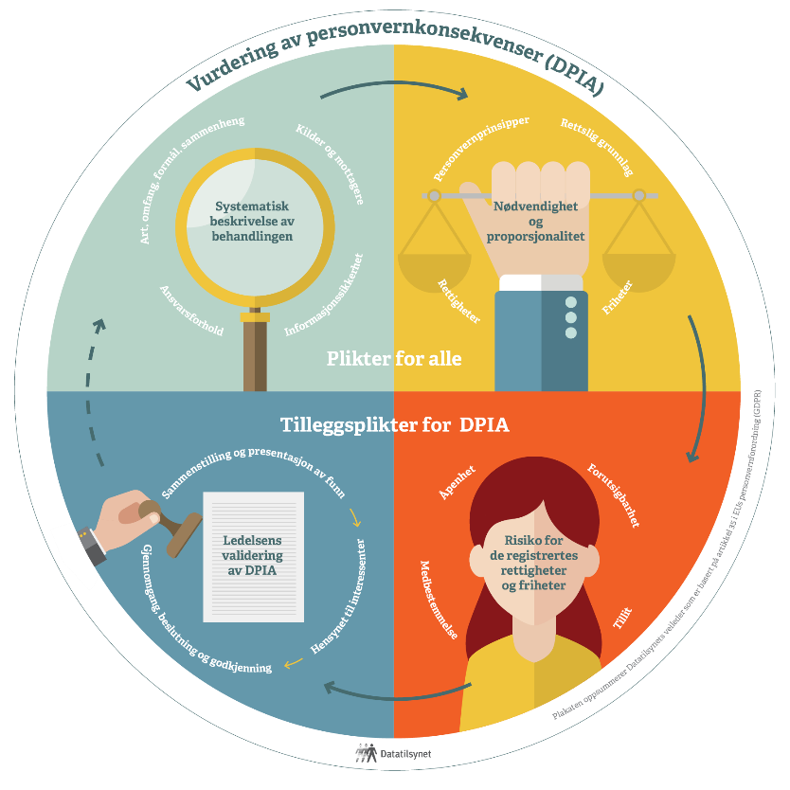

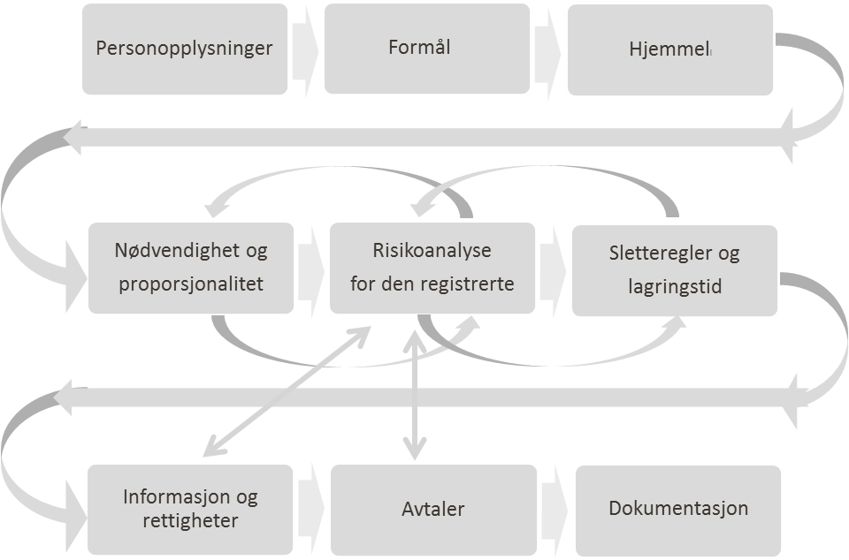 Figur 2 - Oversikt over stegvis prosess for personvernskonsekvensvurderingen

Rapport
Rapport - Data Protection Impact Assessment (Skal, med få unntak, være offentlig tilgjengelig)

(1) Innledende informasjon (Innhentet fra tidligere arkfaner)
Navn på tjeneste | 0
Behandling | 0
Formål | 0
Behandlingsgrunnlag | - Velg -
Hjemmel
Kommentarer | 0

Konklusjon initiell vurdering: |  |  |  |  |  |  |  | Full DPIA Ja/Nei
- Velg -

(2) Vurdering av Systematisk beskrivelse (Innhentet fra tidligere arkfaner)
Behandlingens formål | Vurdering av om behandlingens formål er godt nok beskrevet:
Behandlingens grunnlag | Vurdering av om behandlingsgrunnlaget er godt nok beskrevet:
Behandlingens art | Vurdering av om behandlingens art er godt nok beskrevet:
Behandlingens omfang | Vurdering av om behandlingens omfang er godt nok beskrevet:
Konteksten behandlingen utføres i | Vurdering av om behandlingens kontekst er godt nok beskrevet:
Innebygd personvern | Vurdering av om innebygd personvern for behandlingen er godt nok beskrevet:
Bruk av databehandler | Vurdering av om bruk av databehandler er godt nok beskrevet:
Tekniske og organisatoriske sikkerhetstiltak | Vurdering av om tekniske og organisatoriske sikkerhetstiltak er godt nok beskrevet:

(3) Vurdering av Nødvendighet og proporsjonalitet (Innhentet fra tidligere arkfaner)
Personvernprinsippene | Vurdering av om personvernprinsippene er godt nok beskrevet:
Den registrertes rettigheter | Vurdering av om den registrertes rettigheter er godt nok beskrevet:
Den registrertes friheter | Vurdering av om den registrertes friheter er godt nok beskrevet:

(4) Risikoer og (5) tiltak som må/bør vurderes (Innhentet fra tidligere arkfaner)

Område | Risikomomenter | Risiko |  |  | Anbefalte tiltak | Ansvarlig for oppfølgning | Frist | Risiko etter tiltak
 |  | S | K | R |  |  |  | S | K | R
Konfidensialitet | 0 | 0 | 0 | 0 | 0 |  |  | 0 | 0 | 0
Konfidensialitet | 0 | 0 | 0 | 0 | 0 |  |  | 0 | 0 | 0
Konfidensialitet | 0 | 0 | 0 | 0 | 0 |  |  | 0 | 0 | 0
Konfidensialitet | 0 | 0 | 0 | 0 | 0 |  |  | 0 | 0 | 0
Konfidensialitet | 0 | 0 | 0 | 0 | 0 |  |  | 0 | 0 | 0
Konfidensialitet | 0 | 0 | 0 | 0 | 0 |  |  | 0 | 0 | 0
Konfidensialitet | 0 | 0 | 0 | 0 | 0 |  |  | 0 | 0 | 0
Konfidensialitet | 0 | 0 | 0 | 0 | 0 |  |  | 0 | 0 | 0
Konfidensialitet | 0 | 0 | 0 | 0 | 0 |  |  | 0 | 0 | 0
Konfidensialitet | 0 | 0 | 0 | 0 | 0 |  |  | 0 | 0 | 0

Område | Risikomomenter | Risiko |  |  | Anbefalte tiltak | Ansvarlig for oppfølgning | Frist | Risiko etter tiltak
 |  | S | K | R |  |  |  | S | K | R
Integritet | 0 | 0 | 0 | 0 | 0 |  |  | 0 | 0 | 0
Integritet | 0 | 0 | 0 | 0 | 0 |  |  | 0 | 0 | 0
Integritet | 0 | 0 | 0 | 0 | 0 |  |  | 0 | 0 | 0
Integritet | 0 | 0 | 0 | 0 | 0 |  |  | 0 | 0 | 0
Integritet | 0 | 0 | 0 | 0 | 0 |  |  | 0 | 0 | 0

Område | Risikomomenter | Risiko |  |  | Anbefalte tiltak | Ansvarlig for oppfølgning | Frist | Risiko etter tiltak
 |  | S | K | R |  |  |  | S | K | R
Tilgjengelighet | 0 | 0 | 0 | 0 | 0 |  |  | 0 | 0 | 0
Tilgjengelighet | 0 | 0 | 0 | 0 | 0 |  |  | 0 | 0 | 0
Tilgjengelighet | 0 | 0 | 0 | 0 | 0 |  |  | 0 | 0 | 0
Tilgjengelighet | 0 | 0 | 0 | 0 | 0 |  |  | 0 | 0 | 0
Tilgjengelighet | 0 | 0 | 0 | 0 | 0 |  |  | 0 | 0 | 0

Område | Risikomomenter | Risiko |  |  | Anbefalte tiltak | Ansvarlig for oppfølgning | Frist | Risiko etter tiltak
 |  | S | K | R |  |  |  | S | K | R
Åpenhet | 0 | 0 | 0 | 0 | 0 |  |  | 0 | 0 | 0
Åpenhet | 0 | 0 | 0 | 0 | 0 |  |  | 0 | 0 | 0
Åpenhet | 0 | 0 | 0 | 0 | 0 |  |  | 0 | 0 | 0
Åpenhet | 0 | 0 | 0 | 0 | 0 |  |  | 0 | 0 | 0
Åpenhet | 0 | 0 | 0 | 0 | 0 |  |  | 0 | 0 | 0

Område | Risikomomenter | Risiko |  |  | Anbefalte tiltak | Ansvarlig for oppfølgning | Frist | Risiko etter tiltak
 |  | S | K | R |  |  |  | S | K | R
Forutsigbarhet | 0 | 0 | 0 | 0 | 0 |  |  | 0 | 0 | 0
Forutsigbarhet | 0 | 0 | 0 | 0 | 0 |  |  | 0 | 0 | 0
Forutsigbarhet | 0 | 0 | 0 | 0 | 0 |  |  | 0 | 0 | 0
Forutsigbarhet | 0 | 0 | 0 | 0 | 0 |  |  | 0 | 0 | 0
Forutsigbarhet | 0 | 0 | 0 | 0 | 0 |  |  | 0 | 0 | 0

Område | Risikomomenter | Risiko |  |  | Anbefalte tiltak | Ansvarlig for oppfølgning | Frist | Risiko etter tiltak
 |  | S | K | R |  |  |  | S | K | R
Medbestemmelse | 0 | 0 | 0 | 0 | 0 |  |  | 0 | 0 | 0
Medbestemmelse | 0 | 0 | 0 | 0 | 0 |  |  | 0 | 0 | 0
Medbestemmelse | 0 | 0 | 0 | 0 | 0 |  |  | 0 | 0 | 0
Medbestemmelse | 0 | 0 | 0 | 0 | 0 |  |  | 0 | 0 | 0
Medbestemmelse | 0 | 0 | 0 | 0 | 0 |  |  | 0 | 0 | 0

Område | Risikomomenter | Risiko |  |  | Anbefalte tiltak | Ansvarlig for oppfølgning | Frist | Risiko etter tiltak
 |  | S | K | R |  |  |  | S | K | R
Friheter | 0 | 0 | 0 | 0 | 0 |  |  | 0 | 0 | 0
Friheter | 0 | 0 | 0 | 0 | 0 |  |  | 0 | 0 | 0
Friheter | 0 | 0 | 0 | 0 | 0 |  |  | 0 | 0 | 0
Friheter | 0 | 0 | 0 | 0 | 0 |  |  | 0 | 0 | 0
Friheter | 0 | 0 | 0 | 0 | 0 |  |  | 0 | 0 | 0

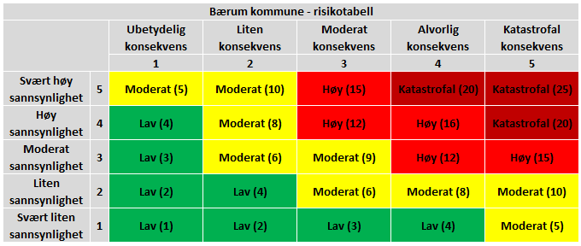 |  |  |  |  | Mørk rødt: Strakstiltak. (Meget kritisk = fare for liv og helse) Rødt: Tiltak må iverksettes – utarbeid tiltaksplan Gult: Det må vurderes om tiltak skal iverksettes Grønt: Ikke nødvendig å iverksette tiltak

(6) Vurdering og synspunkter til behandlingen og dens risikoer (restrisiko):
Behandlingsansvarliges vurdering:
Den registrertes vurdering:
Personvernombudets vurdering:
Andre representanters vurdering:

Konklusjon fra deltakere (velg fra nedtrekkslisten): |  |  |  |  |  |  |  | Ja/Nei
- Velg - |  |  |  |  |  |  |  |  |  |  | Nedtrekksmeny

(7) Ledelsens validering av DPIA
Ledelsens vurdering av risikobildet
Ledelsen vurderer anbefalte tiltak, restrisiko og beslutter handlingsplan
Beskriv: Ledelsens vurdering av risiko

Konklusjon fra ledelsen
Ledelsen beslutter og begrunner om DPIA er (velg fra nedtrekkslisten) : |  |  |  |  |  |  |  | Ja/Nei
- Velg - |  |  |  |  |  |  |  |  |  |  | Nedtrekksmeny

Behandlingsansvarliges signatur/dato (benyttes ved full DPIA):
Signatur/dato:

- HUSK Å LEGGE BEHANDLINGSAKTIVITETEN INN I KOMMUNENS BEHANDLINGSOVERSIKT - (behandlingsoversikt.baerum.kommune.no)

Risikotabell
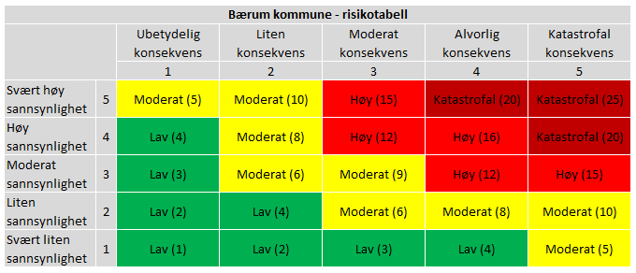
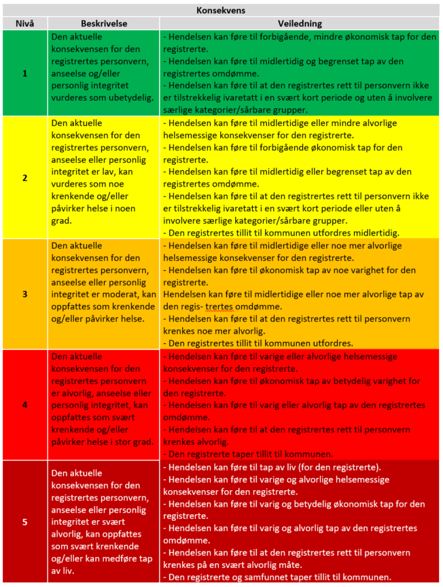
Risikotabell - må være forankret i ledelsen

